①点検入力シート
建物
 |  |  |  |  |  |  |  | 作成：鳥取県
建物における点字ブロック点検チェックリスト(民間用)

 |  |  | ：入力か所 |  |  |  | ：プルダウン（有無等）を選択

施設名 |  |  |  |  | 所属
点検日 |  |  |  | 点検者 | （職・氏名）
点検場所

１．点字ブロック不具合の有無
 | ※別シートの不具合事例を参考に、不具合の有無を確認してください。

２．不具合の種類
劣化・維持管理

 | ① | １枚分以上の剥がれや突起が欠損している箇所はないか

 | ② | 点字ブロック上または周辺に放置物（床マット等）が置かれている箇所はないか（撤去済みの場合は無）

 | ③ | 経路の頭上（※）、側方に突起物（植栽、設備機器等）があり歩行の支障となっている箇所はないか
 |  | ※床から2,100mm以内
 | ④ | コントラストは保たれているか（番号選択）
 | １.保たれている 2.やや保たれている 3.どちらともいえない 4.やや悪い 5.悪い

 | ⑤ | 曲線配置となっている箇所はないか。

以下のQRコードよりアンケートへご協力願います（3分程度）
 | ※判断が難しい場合は、不具合有としてください。

参考
【警告ブロック】
点が並んでいる形状をしており、危険箇所や誘導対象施設等の位置を示すもの。
【誘導ブロック】
線が並んだ形状をしており、進行方向を示すもの。

「鳥取県福祉のまちづくり施設整備マニュアル」
バリアフリー法及び鳥取県福祉のまちづくり条例で定められている建築物の整備基準、関係法令等を掲載

 | https://www.pref.tottori.lg.jp/81585.htm |  |  |  |  | （鳥取県ウェブサイト）
 |  |  |  |  |  | マニュアルはページ内にあります。（点字ブロックは第22章）

②不具合事例
番号 | 不具合判断事例
①

点字ブロック１枚分以上の剥がれや突起が欠損している
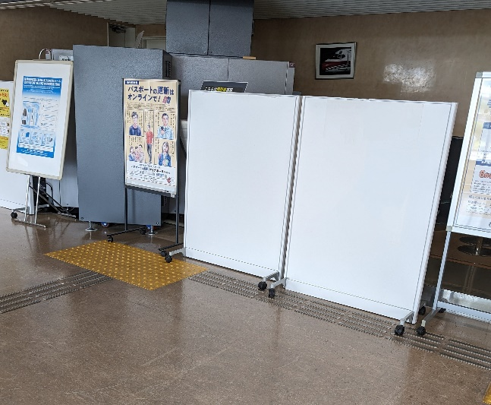
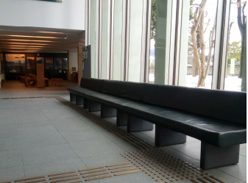
 | 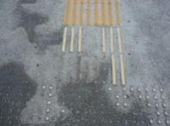 |  | 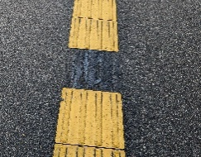
②

点字ブロック上に物があり、歩行の障害となっている
点字ブロック付近に物があり、歩行しにくい。
点字ブロックの上に玄関マットがある場合も、点字ブロックを認知しにくく、混乱する利用者がおられます。

白杖（はくじょう）の使用を想定した場合、空間に余裕がない場合 等
コントラストが保たれていない
曲線配置になっている
③
④ | 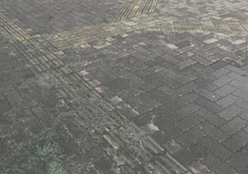 | ⑤

